Sheet1
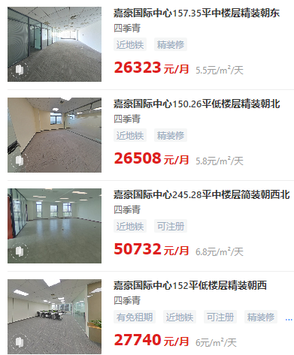
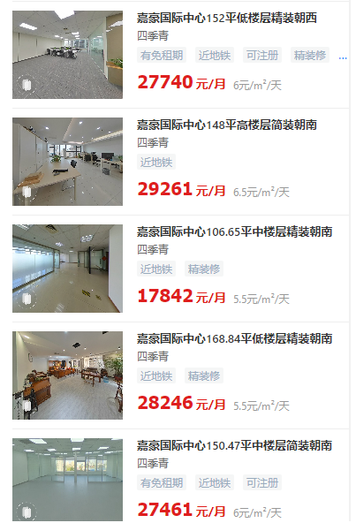
 | 楼层 | 面积 | 单价 | 含税价 | 物业费 | 取暖费元/平方米 | 制冷费元/平方米
 |  |  |  | 7% | 5.5 | 45 | 75
 | 中 | 106.65 | 5.5 | 5 | 0.51 | 0.12 | 0.21
 | 中 | 245.28 | 6.8 | 6.4

 | 高 | 148 | 6.5 | 6.1

 | 中 | 157.35 | 5.5 | 5
 | 中 | 150.47 | 6 | 5.6
 | 低 | 150.26 | 5.8 | 5.4
 | 低 | 152 | 6 | 5.6
 | 低 | 168.84 | 5.5 | 5

 |  |  | 5.5-6

 |  | 4.7 | 5.029

不含税、含物业取暖

